需求整合
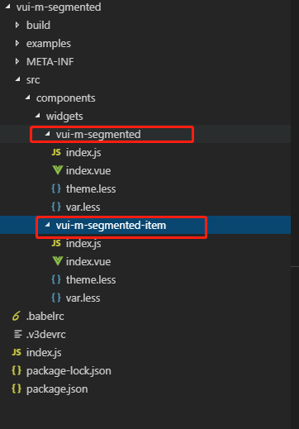
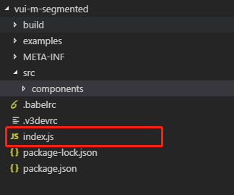
← 查看修订历史 |  | 查看设计说明 →

 | vui-timeline需要在控件工程下面多创建一个子标签vui-timeline-item，具体可参考如下：

设计图例
← 查看设计说明 |  | 查看样式变量 →
 | 基础用法
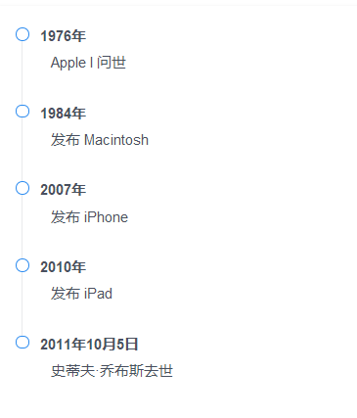

 | 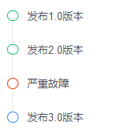 用各种颜色来标识不同状态
 | 带有输入框
 | 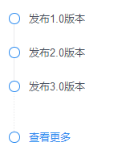
 | 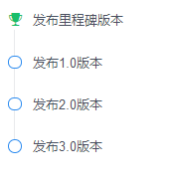 自定义

